MS SSAS 실습방법
* 실습 방법
1. MS SQL Server 2014 Developer Edition 설치
- https://excelsior-cjh.tistory.com/174 사이트 참고
- Microsoft 계정이 있어야 됨
- 설치 옵션의 경우 전체 옵션 다 설정해서 설치 : 1번에 있는 옵션 모두 선택하여 설치 진행
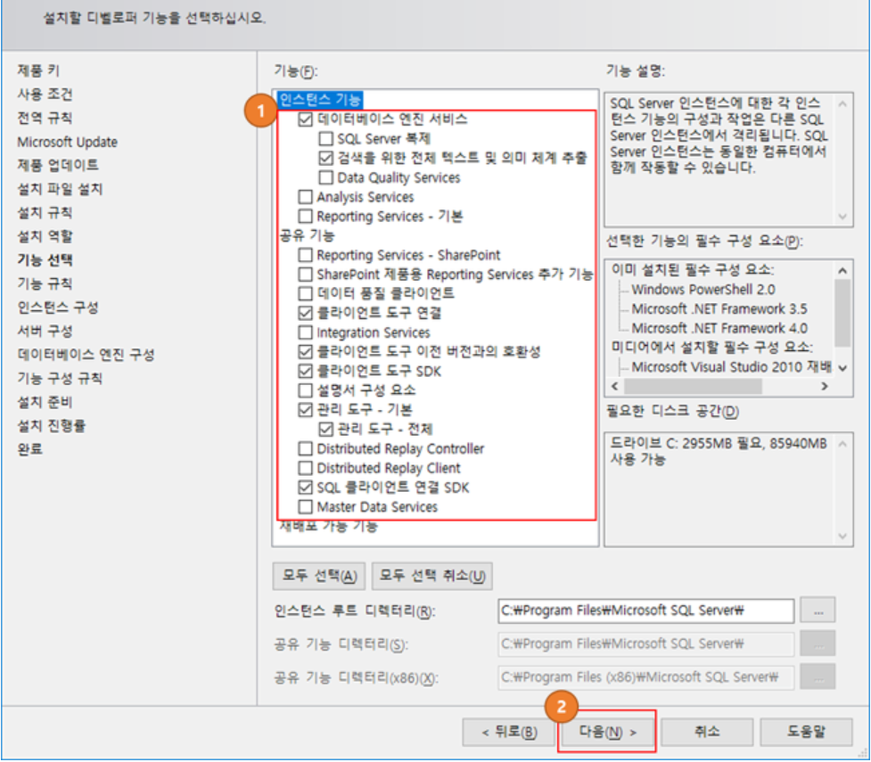
2. OLAP DB, RDB 백업파일 로컬 PC에 저장
- 메일에 해당 백업 파일 첨부
- OLAP(분석DB) : AdventureWorksDW2014Multidimensional-EE.abf
- RDB(관계형DB) : AdventureWorksDW2014.bak
- OLAP 및 RDB 관계 : OLAP 분석 DB에서 RDB에 있는 View 데이터를 읽어 데이터 마이닝을 수행하는 방식

3. SQL Server Management Studio 실행
- OLAP 및 RDB 복원을 위해 SSMS 프로그램을 실행
- windows 시작 -> Microsoft SQL Server 2014 폴더 내 SQL Server 2014 Management Studio 프로그램 실행
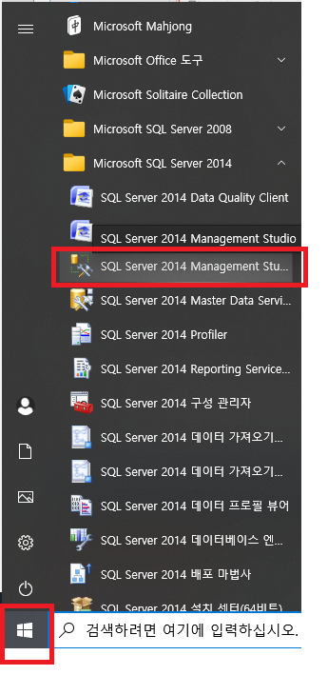
4. 복원 작업 수행
1) RDB 복원
- SSMS에서 데이터베이스 엔진 선택 후 접속
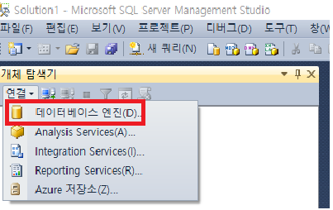
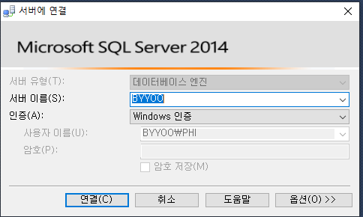
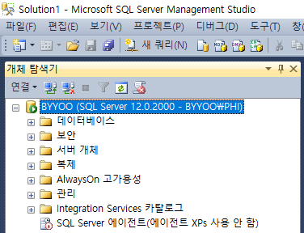

- 데이터베이스 폴더 우클릭 -> 데이터베이스복원 클릭 -> 1. 장치 클릭 -> 2. 추가 버튼 클릭 -> 3.백업파일 선택(메일에 첨부된 AdventureWorksDW2014.bak 파일을 선택) 하여 확인 -> 최종 확인 버튼 클릭 -> RDB 복원 완료
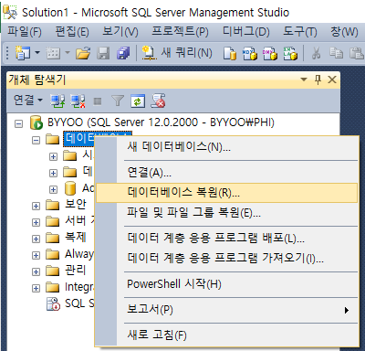
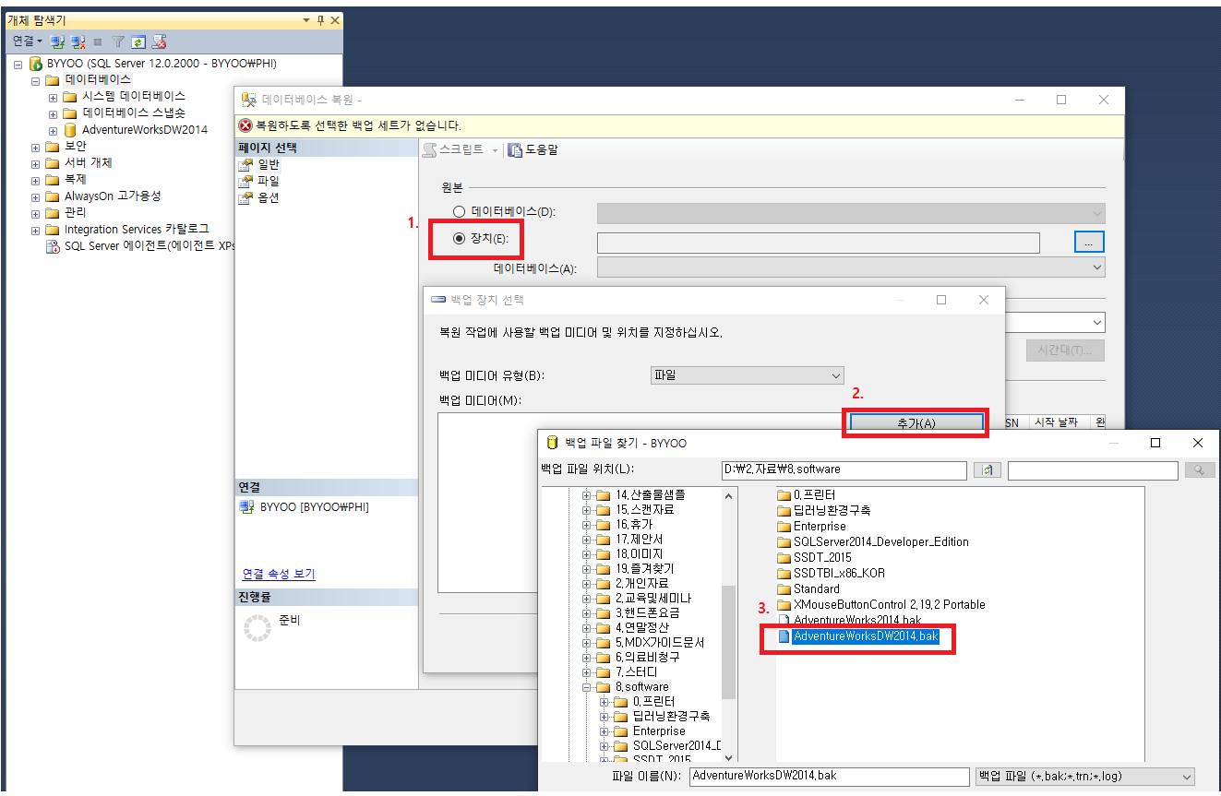
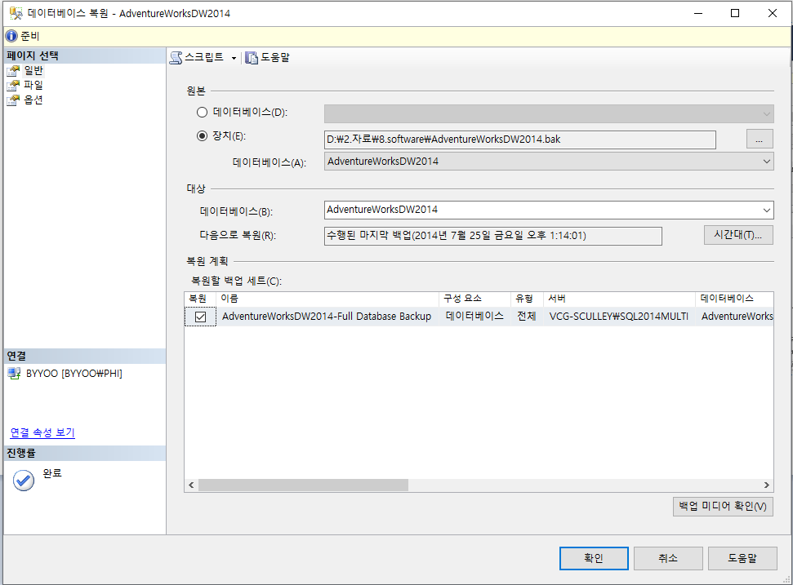

2) OLAP DB 복원
- SSMS에서 Analysis Services(A) 선택 후 접속 -> 연결 버튼 클릭 -> 데이터베이스 폴더 우클릭 후 복원 버튼 클릭 -> 백업파일 찾아보기 버튼 클릭 후 AdventureWorksDW2014Multidimensional-EE.뮬 파일이 있는 경로 및 파일이름을 입력하여 확인 버튼 클릭 -> 데이터베이스 덮어쓰기 허용 체크박스 체크 후 확인 -> 복원 완료
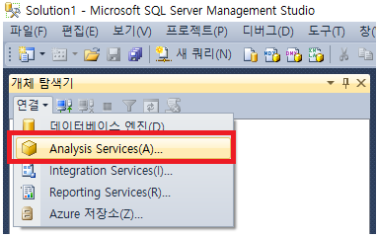
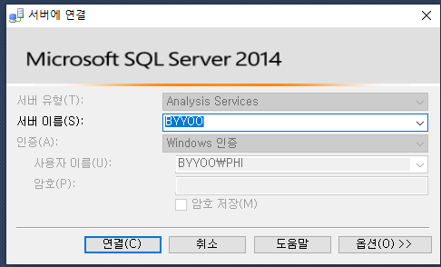
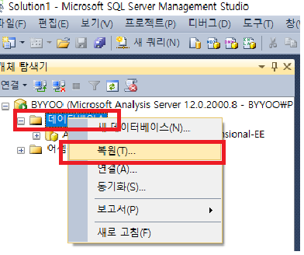
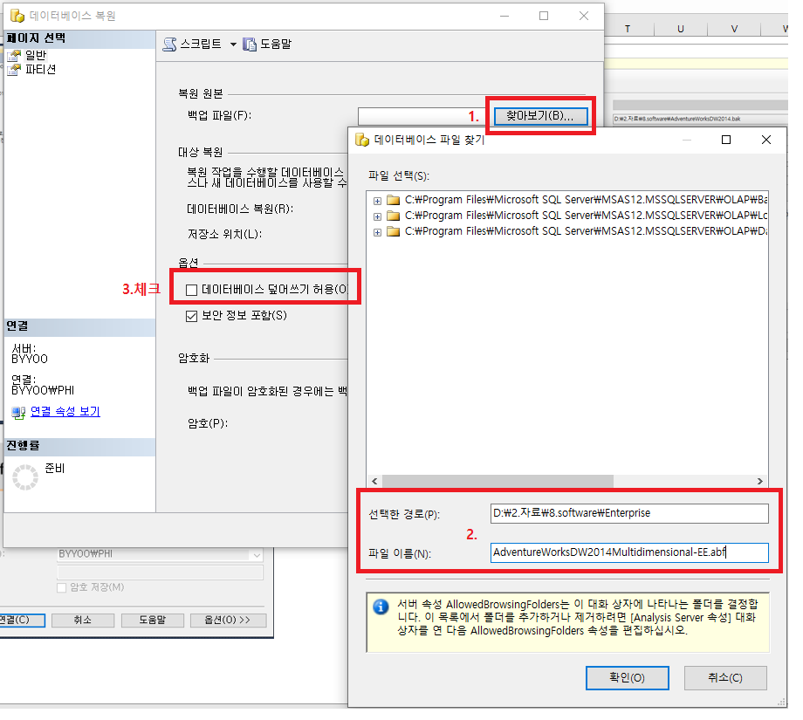

5. RDB 내 분석 대상 데이터 확인 방법
- SSMS에서 데이터베이스 엔진 선택 후 접속 -> 연결 버튼 클릭 -> 좌측 상단에 "새 쿼리" 버튼 클릭

- 1.번 DB 선택창에서 master로 되어 있는 것을 "AdventureWorksDW2014" DB로 변경 -> 2.번 구문을 쿼리창에 작성 (스크립트 : select * from [dbo].[vTargetMail]) 후 F5번 누르면 데이터 조회 -> 2.번을 조회한 결과 우리가 분석에 사용할 3.번 View 데이터 조회 가능 -> 4.번 View 데이터 조회 결과 나옴
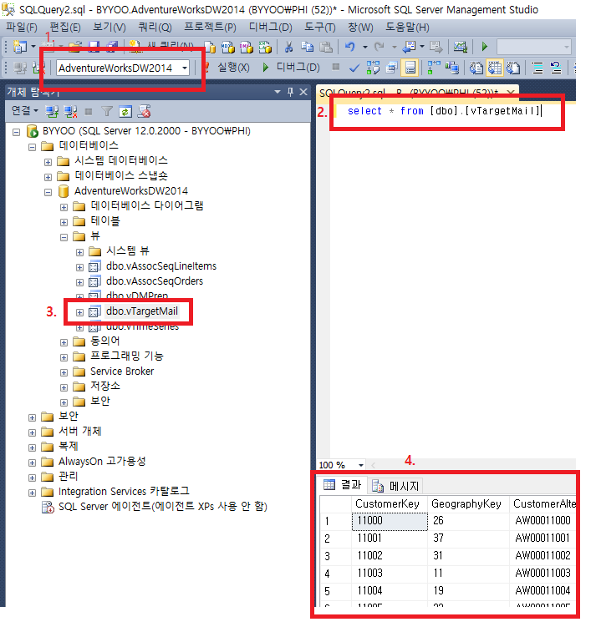

6. OLAP DB 소스 다운로드 방법
1) SQL Server Data Tools 설치
- 메일 첨부 파일 압축 해지 후 설치 파일을 실행(SSDT-Setup-KOR.zip)
- 아래 옵션중 체크가 안되어 있는 박스 다 체크해서 설치 진행
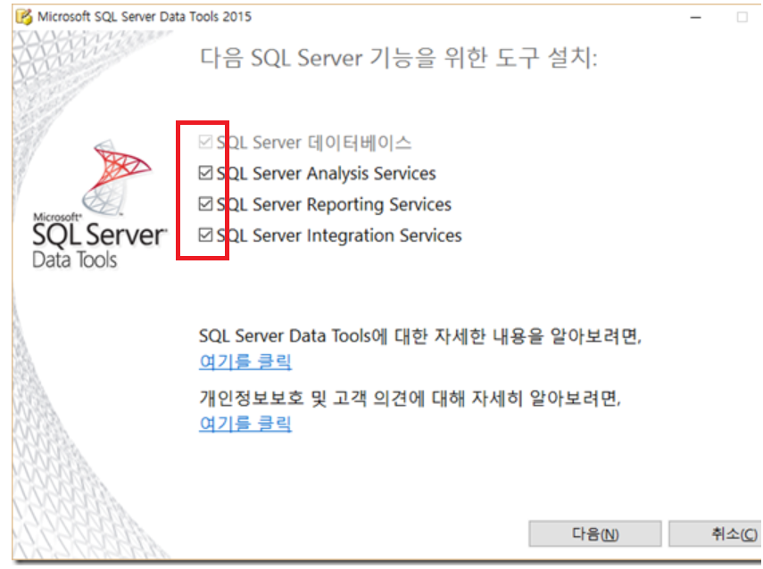

2) OLAP 소스 다운로드
- 윈도우 버튼 클릭 후 SQL Server Data Tools 2015 실행
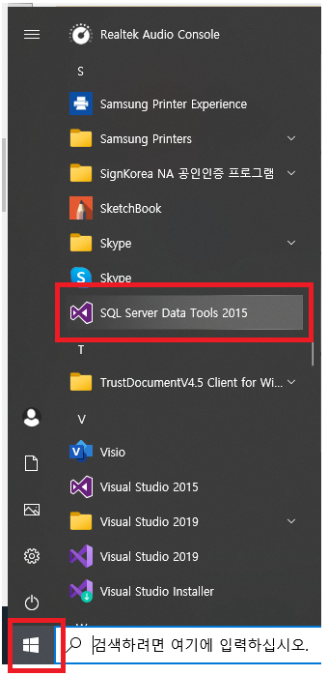

- 파일 -> 새로만들기 -> 프로젝트 클릭
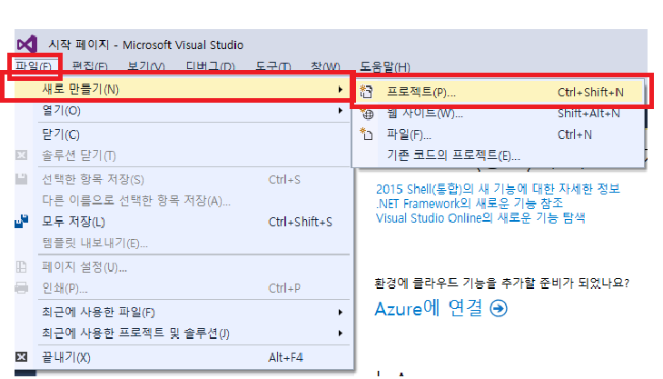

- Analysis Services -> "서버에서 가져오기(다차원 및 데이터 마이닝)" 선택 -> 하단에 이름/위치 설정 후 확인 버튼 클릭
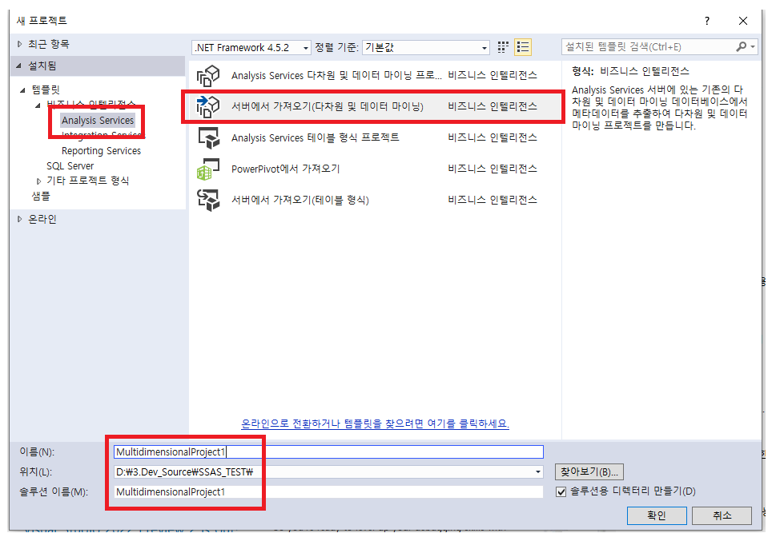

- 데이터베이스를 위에서 복원한 "AdventureWorksDW2014Multidimensional-EE" DB 선택 후 Next 버튼 클릭 -> 마침 버튼 클릭
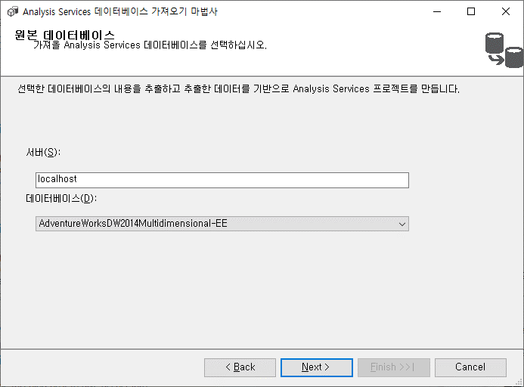
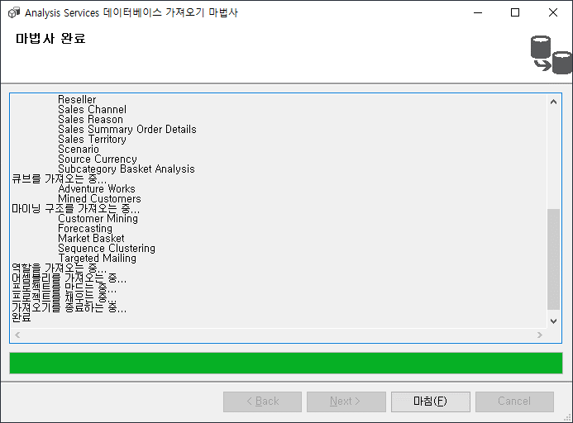

7. OLAP 소스 및 활용방법
- SSAS_데이터마이닝소개_20210709.pptx 자료 참고

